총쏘는 모양
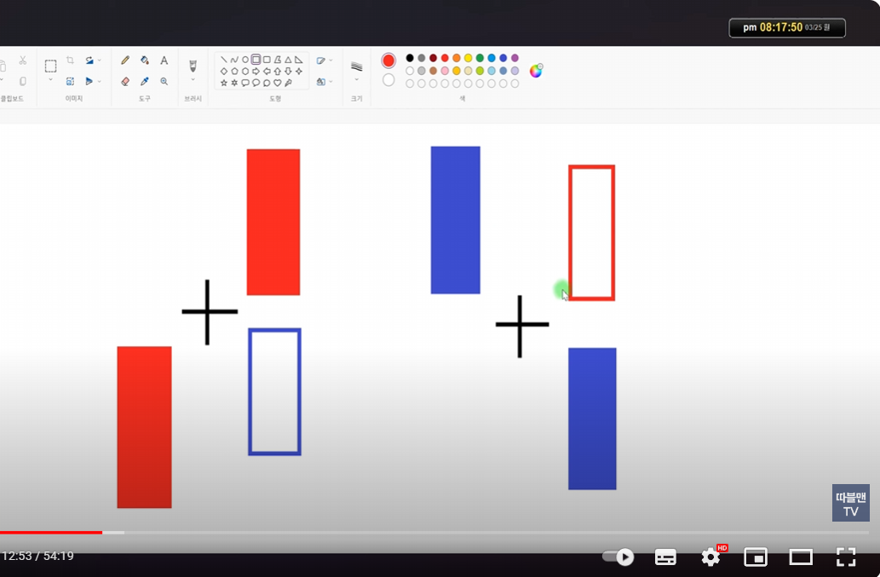
https://www.youtube.com/watch?v=pi_EqBqPee4 | 3:47 / 11:12
 | 총쏘는 모양 매수&매도
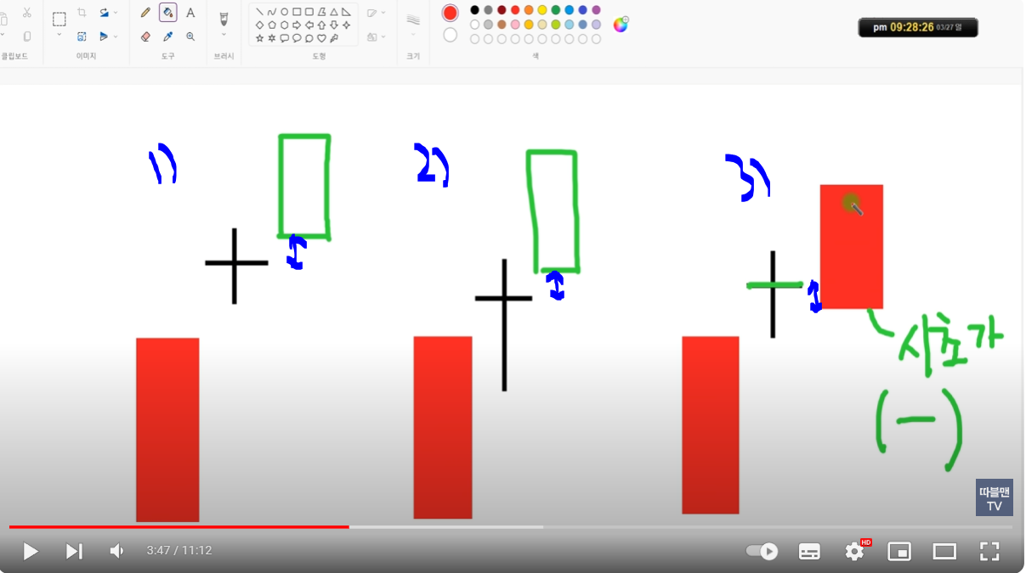

 |  | 3)번은 총쏘는 모양이 아니다
 |  | 왜? 도찌 종가 아래에 있다. | ㄴ 즉 1사분면 안에 있어야 한다.

 |  | 도찌 1사분면에떠서 도찌 고점을 돌파시 매수
 |  | 매수는 도찌의 고점 돌파시에 한다.
 |  | 빨간색이든 파란색이든 상관없다.

 |  | 손절은 4사분면에서 음봉으로 떨어지는데 양봉의 종가 또는 고가에서 손절(시가가 아니다)

뚜껑
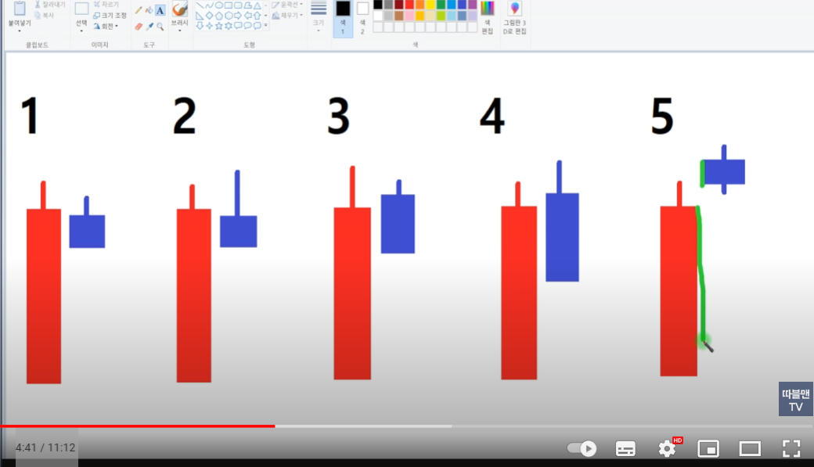
2번과 4번처럼 음봉의 고점이 양봉보다 높으면 하락

5번도 양봉보다 높지만 뚜껑이라 하지 않는다. 도찌에 가깝다.(총쏘는 모양 참조)
왜? 음봉의 좌측면이 양봉면(녹색선)에 붙어 있어야 한다.

4:41 / 11:12

총쏘는 모양 매수&매도

가운데자리
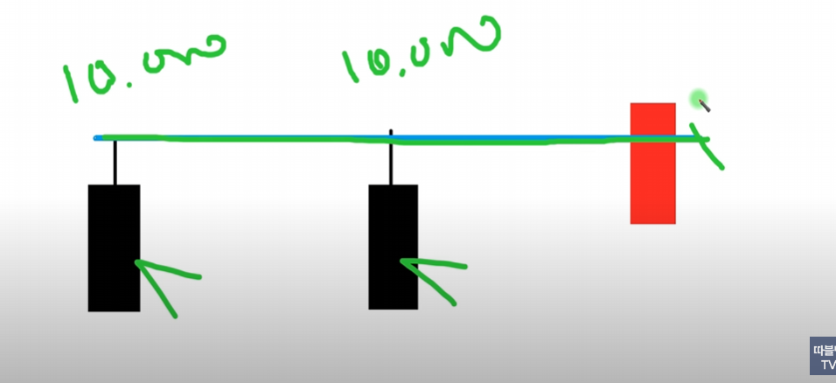

 | 17:48 / 51:15

 | 구독자 요청종목(2)_3월25일

https://www.youtube.com/watch?v=UsuLqIMH0qY | 1:10 / 11:05

 | 실패없는 가운데자리(1)_#29

